关系图
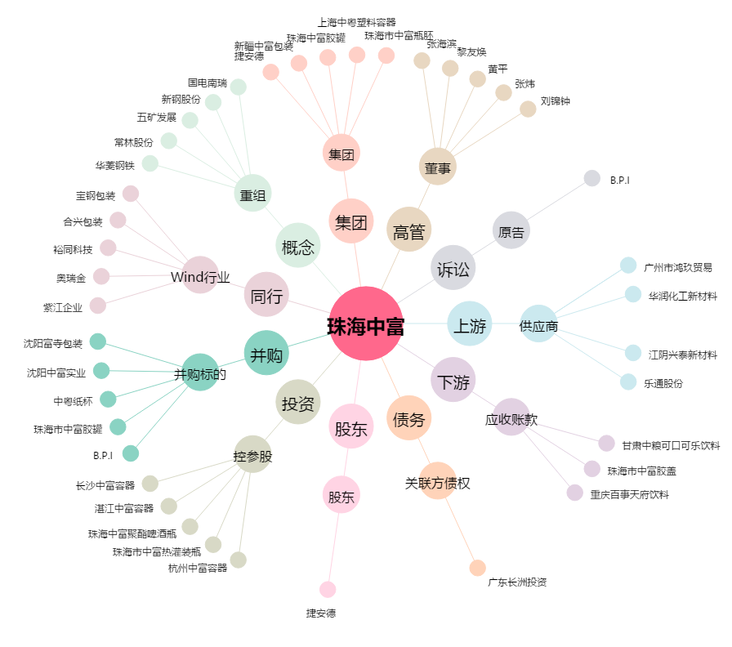
珠海中富[000659.SZ] - 关系概览图

